Лист1
V(ов) л | 12614400 |  | Н(рег) | 20 | Р(о) кг/м3 | 1.429 |  | S(др ф) | 72 | m(прод о др ф), т/м2 | 0.00125 | m(погл co2 др ф), т/м2 | 0.00165
V(ов) м3 | 12614.4 |  | К(кв) | 20.8 | P(co2) кг/м3 | 1.977 |  | S(топ) | 51 | m(прод о топ), т/м2 | 0.00349 | m(погл co2 топ), т/м2 | 0.00462
 |  |  | К(выд о) | 16.4 |  |  |  | S(об дер) | 123 | m(прод о газ), т/м2 | 0.00075 | m(погл co2 газ), т/м2 | 0.001
V(чо) | 2623.7952 |  | К(укв) | 0.038 |  |  |  | S(куст) | 25
V(чо н рег) | 52475.904 |  | К(выд co2) | 4 |  |  |  | S(газ) | 53
 |  |  | N(дер) | 30
М(чо н рег) кг | 74988.066816
М(чо н рег) т | 74.988066816 | оптимальное количество для стабильной работы организма

К(ов) | 4.4

V(ож 1ч) | 2623.7952
V(ож н рег) | 52475.904

М(ож н рег), т | 74.988066816 | Минимальное количество кислорода

V(со2 в) | 4.793472
V(со2 н рег) | 95.86944

M(со2 н рег), т | 0.18953388288 | Этот результат зафиксировать в выводе, как физиологически комфортную концентрацию СО2.

K(ов co2) | 3.962

V(co2ж1ч) | 499.782528
V(co2ж н рег) | 9995.65056

M(co2ж н рег), т | 19.761401157 | Это количество углекислого газа, создаваемого в процессе жизнедеятельности людей - физиологический вклад населения. Этот результат зафиксировать в выводе.

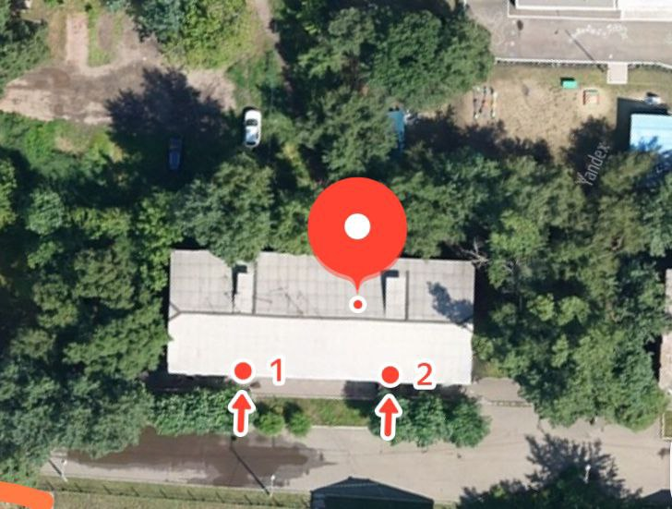
M(выд о др ф) | 0.09 |  | M(погл co2 др ф) | 0.1188
M(выд о топ) | 0.25128 |  | M(погл co2 топ) | 0.33264
M(выд о газ) | 0.054 |  | M(погл co2 газ) | 0.072
M(выд о) | 0.39528 |  | M(погл со2) | 0.52344

O(o) | 52.7124%

Б(о2) | 52.71%
Б(co2) | 276.17%

M(нехв о) | 74.592786816
S(зел нас треб доп) | 188.70873005

S(д1) | 4.1
К(д) | 95.050909769

S(зел нас факт) | 201 |  | S(зел нас факт/чел) | 10.05
S(зел нас треб) | 389.70873005 |  | S(зел нас треб/чел) | 19.485436503

 |  |  |  |  |  | Вывод | Баланс кислорода слишком мал. Необходимо большее количество зелёных насаждений для выработки кислорода и поглощения углекислого газа

Лист2
Исходные данные |  |  |  |  |  | Тип автотранспорта | Число автомобилей на территории, ед (Nа) | Общий путь, пройденный общим количеством автомашин, км (L) |  | Тип автотранспорта | Норма расхода, | Удельный расход |  | Тип автотранспорта | Q
QОкг топл | 1.338 | кг |  |  |  | Легковой (Б) | 5 | 75000 |  |  | л /100 км (Q) | топлива, л /км (q) |  |  | Бензин Qб | Дизтопливо Qдт
Население составляет Н | 20 | чел |  |  |  | Грузовой (Б) |  |  |  | Легковой (Б) | 8 – 14 | 0.11 |  | Легковой (Б) | 8250 | ─
NОМ | 5 | легковые |  |  |  | Автобусы (Б) |  |  |  | Грузовой (Б) | 26 – 28 |  |  | Автобусы (Б) |  | ─
Lср | 15000 | км/год |  |  |  | Легковой (ДТ) |  |  |  | Автобусы (Б) | 30 – 32 |  |  | Грузовой (Б) |  | ─
 |  |  |  |  |  | Автобусы (ДТ) |  |  |  | Грузовой (ДТ) | 22 ─ 24 |  |  | Легковой (ДТ) | ─
КМ 1 ч | 0.25 | ед/чел |  |  |  | Грузовой (ДТ) |  |  |  | Автобусы (ДТ) | 24 – 26 |  |  | Автобусы (ДТ) | ─
Lобщ | 75000 | км/год |  |  |  |  |  |  |  | Газель (ДТ) | 6 ─ 8 |  |  | Грузовой (ДТ) | ─
 |  |  |  |  |  |  |  |  |  |  |  |  |  | Всего | 8250
Qб | 8250 | л |  |  |  | Вид топлива | Значение коэффициентов (Кввт), кг/т, (г/кг)
P | 0.75 | кг/л |  |  |  |  | СО | SO2 | NO2 | Pb | CnHn | сажа
 |  |  |  |  |  | Бензин | 395 | 1.6 | 20 | 0.7 | 34 | 2
Мб | 6187.5 | кг |  |  |  | Дизтопливо | 9 | 6 | 33 | — | 20 | 16
Мобщ | 6187.5 | кг
 |  |  |  |  |  | Тип автотранспорта | Проехало автомобилей в течение 20 мин, ед | Проехало автомобилей в течение 1 ч, ед | Общий путь, пройденный общим количеством автомашин за 1 ч, км (L)
Ro | 8278.875 | кг |  |  |  | Легковой (Б) | 5 | 15 | 6
Ro | 8.278875 | т |  |  |  | Грузовой (Б)
 |  |  |  |  |  | Автобусы (Б)
Lобщ | 1 | км |  |  |  | Легковой (ДТ)
Na | 5 |  |  |  |  | Грузовой (ДТ)
Lуч | 0.2 | км |  |  |  | Автобусы (ДТ)

m ввп/час | 0 |  |  |  |  | Вид | Удельные пробеговые выбросы, мг/м (г/км)
 |  |  |  |  |  | автотранспорта | CO | CnHn | NO2 | C | SO2 | Pb | SO3 | С20Н12 | NO
Vу | 0.0000035 | км3 | 3500 | м3 |  | Легковой (Б) | 19.8 | 2.3 | 0.28 | - | 0.07 | 0.035 |  | 0.00000018 | 0.043
Lуч | 0.2 |  | 200 | м |  | Автобусы, | 37.3 | 6.9 | 0.8 | - | 0.19 | 0.043 | 0.85 | 0,73х10-6 | 0.234
Ш | 0.01 | км | 10 | м |  | Грузовые (Б)
Н | 0.00175 | км | 1.75 | м |  | Легковой, «Газели» (ДТ) | 28.5 | 3.5 | 0.6 | - | 0.11 | 0.054 | 0.88 | 0,6х10-6 | 0.832
 |  |  |  |  |  | Автобусы, Грузовые (ДТ) | 6.2 | 1.1 | 3.5 | 0.3 | 0.56 | - |  | 0,2х10-6 | 4.72
СВВ.
 |  |  |  |  | Вредное вещество |  | Масса вредного вещества при сгорании топлива (m ввт), г | Масса вредного вещества по пробеговому выбросу (m ввп), г | Общая масса вредного вещества (m вв),
ППР О 1ГА ЛМ | 16.7 | Т/га |  |  |  |  |  |  | Годовая | Суточная
SНЛМА | 0.49574101796 | га |  |  | CO | Б | 2444062.5 | 173448 | 2617510.5 | 7171.2616438
S зел нас треб | 0.038970873005 | га |  |  |  | ДТ
SОБЩ | 0.5347 | га |  |  | SO2 | Б | 9900 | 613.2 | 10513.2 | 28.803287671
 |  |  |  |  |  | ДТ
Sс уч к.д | 0.66838986371 | га |  |  | NO2 | Б | 123750 | 2452.8 | 126202.8 | 345.76109589
 |  |  |  |  |  | ДТ
Mc | 12 |  |  |  | Pb | Б | 4331.25 | 306.6 | 4637.85 | 12.706438356
Mo | 16 |  |  |  |  | ДТ
Мсо | 28 |  |  |  | SO3 | Б | 0 | 0 | 0 | 0
Мсо2 | 44 |  |  |  |  | ДТ
 |  |  |  |  | CnHn | Б | 210375 | 20148 | 230523 | 631.56986301
Кув | 1.5714285714 |  |  |  |  | ДТ
m CO | 2617.5105 | кг |  |  | Сажа | Б | 12375 |  | 12375 | 33.904109589
m COx | 23874.631943 | кг |  |  |  | ДТ
m COx | 23.874631943 | т |  |  | NO | Б |  | 376.68 | 376.68 | 1.032
 |  |  |  |  |  | ДТ
 |  |  |  |  | C20H12 | Б |  | 0.0015768 | 0.0015768 | 0.00000432
 |  |  |  |  |  | ДТ
SОБЩ ЛМ погл СО | 1.4469473905 | га
S погл СО с уч к.д. | 1.8086842381 | га |  |  |  | Вредное | Концентрация вредных | Объем воздуха,
 |  |  |  |  |  | вещество | веществ на учетной территории, мг/м3, (СВВ) | необходимый для разбавления, м3 (Vвр) | K
N а сум | 15 | авт/ч |  |  |  | СО | 2048.9318982 | 2390.4205479 | 682.97729941
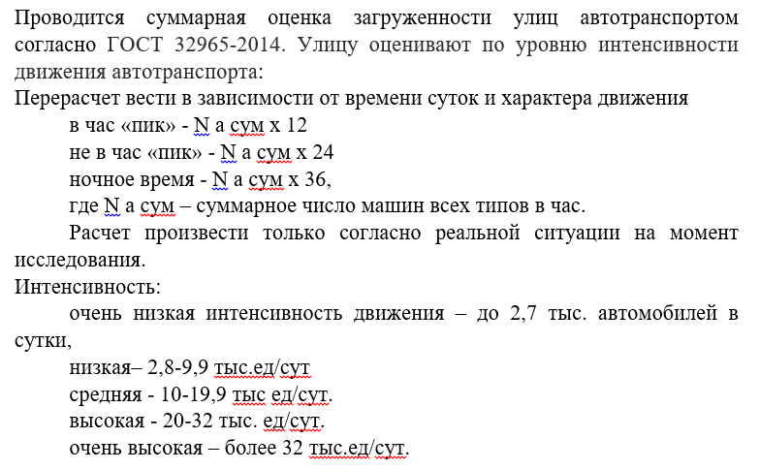
 |  |  |  |  |  | SO2 | 8.2295107632 | 576.06575342 | 164.59021526
 |  |  |  |  |  | NO2 | 98.78888454 | 8644.0273973 | 2469.7221135
 |  |  |  |  |  | Pd | 3.6304109589 | 42354.794521 | 12101.369863
 |  |  |  |  |  | SO3 | 0 | 0 | 0
 |  |  |  |  |  | CnHn | 180.44853229 | 126313.9726 | 36089.706458
 |  |  |  |  |  | Сажа | 9.686888454 | 678.08219178 | 193.73776908
 |  |  |  |  |  | NO | 0.29485714286 | 17.2 | 4.9142857143
 |  |  |  |  |  | С20Н12 | 1.2342857143E-06 | 4.32 | 1.23

 |  |  |  |  |  | Вредное вещество | Класс | Предельно допустимые

 |  |  |  |  |  |  | опасности | концентрации, мг/м3 (ПДК)
 |  |  |  |  |  |  |  | ПДКМР | ПДКСС
 |  |  |  |  |  | Двуокись азота (NO2) | 2 | 0.085 | 0.04
Ка | 0.4 |  |  |  |  | Сажа | 3 | 0.15 | 0.05
Ку | 1 |  |  |  |  | Свинец и его соединения (Рb) | 1 | 0.001 | 0.0003
Кс | 1.5 |  |  |  |  | Оксид углерода | 3 | 5 | 3
Кв | 1
Кп | 1 |  |  |  |  | (СО)
 |  |  |  |  |  | Углеводороды | 4 | 0.03 | 0.005

 |  |  |  |  |  | (СnHn)
 |  |  |  |  |  | Пыль | 3 | 0.5 | 0.15
 |  |  |  |  |  | Двуокись серы | 2 | 0.5 | 0.05

 |  |  |  |  |  | (SO2)
 |  |  |  |  |  | Без(а)пирен | 1 |  | 0.00

 |  |  |  |  |  | (C20H12)
 |  |  |  |  |  | Сернистый ангидрид (SO3) | 3 | 0.5 | 0.15
 |  |  |  |  |  | Окись азота (N2O) | 2 | 0.4 | 0.06

 |  |  |  |  |  | Вредное вещество | Концентрация вредных веществ на учетной территории, мг/м3, (Свв) | Объем воздуха, необходимый для разбавления, м3, (Vвр)
 |  |  |  |  |  | CO | 2048.9318982 | 2390.4205479
 |  |  |  |  |  | SO2 | 8.2295107632 | 576.06575342
 |  |  |  |  |  | NO2 | 98.78888454 | 8644.0273973
 |  |  |  |  |  | Pb | 3.6304109589 | 42354.794521
 |  |  |  |  |  | SO3 | 0 | 0
 |  |  |  |  |  | СnHn | 180.44853229 | 126313.9726
 |  |  |  |  |  | Сажа | 9.686888454 | 678.08219178
 |  |  |  |  |  | NO | 0.29485714286 | 17.2
 |  |  |  |  |  | C20H12 | 1.2342857143E-06 | 4.32

 |  |  |  |  |  | Тип автомобиля | Число автомобилей на территории, ед (Nа) | Общий путь, пройденный общим количеством автомашин, км (L)
 |  |  |  |  |  | Легковой (Б) | 0 | 0
 |  |  |  |  |  | Грузовой (Б)
 |  |  |  |  |  | Автобусы (Б)
 |  |  |  |  |  | Легковой (ДТ)
 |  |  |  |  |  | Автобусы (ДТ)
 |  |  |  |  |  | Грузовой (ДТ)

